商标
序号 | 商标名称 | 申请/注册号 | 国际分类 | 申请人名称 | 商品/服务 | 使用期限
1 | 出恭玩偶 | 18485054 | 20 | 陈先林 | 竹木工艺品; 草编织物（草席除外）; 人体模型; 木、蜡、石膏或塑料像; 木、蜡、石膏或塑料艺术品; 未加工或半加工角、牙、介制品; 树脂小雕像; 泥塑工艺品; 软木工艺品; 家具 | 2017年01月07日 至 2027年01月06日
2 |  | 18485053 | 21 | 陈先林 | 清洁用布; 水晶（玻璃制品）; 刷子; 梳; 水晶工艺品; 瓷、陶瓷、陶土或玻璃半身雕像; 瓷、陶瓷、陶土或玻璃塑像; 瓷、陶瓷、陶土或玻璃小雕像; 瓷、陶瓷、陶土或玻璃艺术品; 瓷器装饰品 | 2017年01月07日 至 2027年01月06日
3 |  | 18485052 | 28 | 陈先林 | 圣诞树用装饰品（照明用物品和糖果除外）; 玩具; 玩具汽车; 玩具车; 积木（玩具）; 国际象棋; 棋; 游乐场骑乘玩具; 游戏机; 电动游艺车 | 2017年01月07日 至 2027年01月06日
4 |  | 18485051 | 35 | 陈先林 | 为零售目的在通讯媒体上展示商品; 广告; 商业管理辅助; 特许经营的商业管理; 市场营销; 替他人推销; 替他人采购（替其他企业购买商品或服务）; 进出口代理; 人事管理咨询; 会计 | 2017年01月07日 至 2027年01月06日
5 | Caganer | 18445658 | 20 | 陈先林 | 竹木工艺品; 草编织物（草席除外）; 软木工艺品; 家具; 人体模型; 木、蜡、石膏或塑料像; 木、蜡、石膏或塑料艺术品; 未加工或半加工角、牙、介制品; 树脂小雕像; 泥塑工艺品 | 2017年03月14日 至 2027年03月13日
6 |  | 18445659 | 21 | 陈先林 | 清洁用布; 水晶（玻璃制品）; 刷子; 梳; 水晶工艺品; 瓷、陶瓷、陶土或玻璃半身雕像; 瓷、陶瓷、陶土或玻璃塑像; 瓷、陶瓷、陶土或玻璃小雕像; 瓷、陶瓷、陶土或玻璃艺术品; 瓷器装饰品 | 2017年01月07日 至 2027年01月06日
7 |  | 18445661 | 35 | 陈先林 | 为零售目的在通讯媒体上展示商品; 广告; 商业管理辅助; 特许经营的商业管理; 市场营销; 替他人推销; 替他人采购（替其他企业购买商品或服务）; 进出口代理; 会计; 人事管理咨询; | 2017年01月07日 至 2027年01月06日
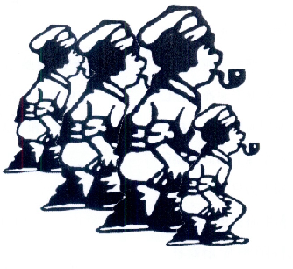
8 | 图形 | 18484635 | 20 | 陈先林 | 人体模型; 竹木工艺品; 草编织物（草席除外）; 木、蜡、石膏或塑料像; 木、蜡、石膏或塑料艺术品; 未加工或半加工角、牙、介制品; 树脂小雕像; 泥塑工艺品; 软木工艺品; 家具; | 2017年01月07日 至 2027年01月06日
9 |  | 18484637 | 21 | 陈先林 | 清洁用布; 水晶（玻璃制品）; 刷子; 梳; 水晶工艺品; 瓷、陶瓷、陶土或玻璃半身雕像; 瓷、陶瓷、陶土或玻璃塑像; 瓷、陶瓷、陶土或玻璃小雕像; 瓷、陶瓷、陶土或玻璃艺术品; 瓷器装饰品; | 2017年01月07日 至 2027年01月06日
10 |  | 18484634 | 28 | 陈先林 | 圣诞树用装饰品（照明用物品和糖果除外）; 玩具; 玩具汽车; 玩具车; 积木（玩具）; 国际象棋; 棋; 游乐场骑乘玩具; 游戏机; 电动游艺车 | 2017年01月07日 至 2027年01月06日
11 |  | 18484636 | 35 | 陈先林 | 为零售目的在通讯媒体上展示商品; 广告; 商业管理辅助; 特许经营的商业管理; 市场营销; 替他人推销; 替他人采购（替其他企业购买商品或服务）; 进出口代理; 人事管理咨询; 会计; | 2017年01月07日 至 2027年01月06日
我拥有以上商标，现寻求合作伙伴，共同开发产品进行市场运作，有兴趣请联系我。相关资料版权为本人所有，未经本人允许不能转载或在其他平台发表，否则本人将通过法律途径进行维权。 非诚勿扰！ 陈-15883689166 邮件：1468631086@qq.com

著作权
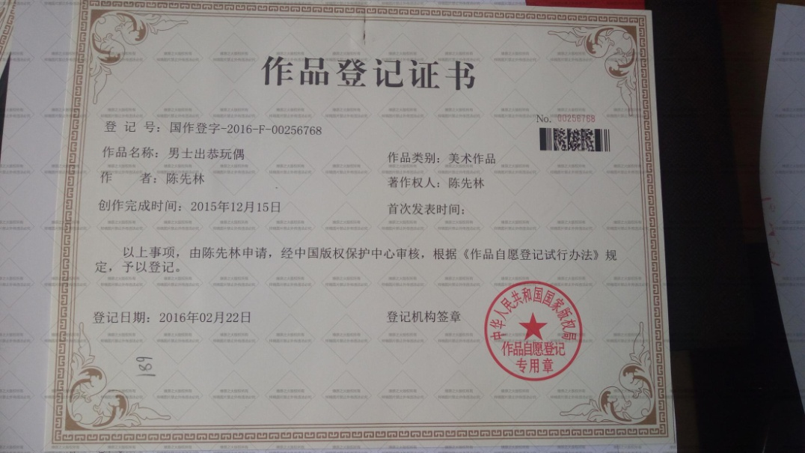

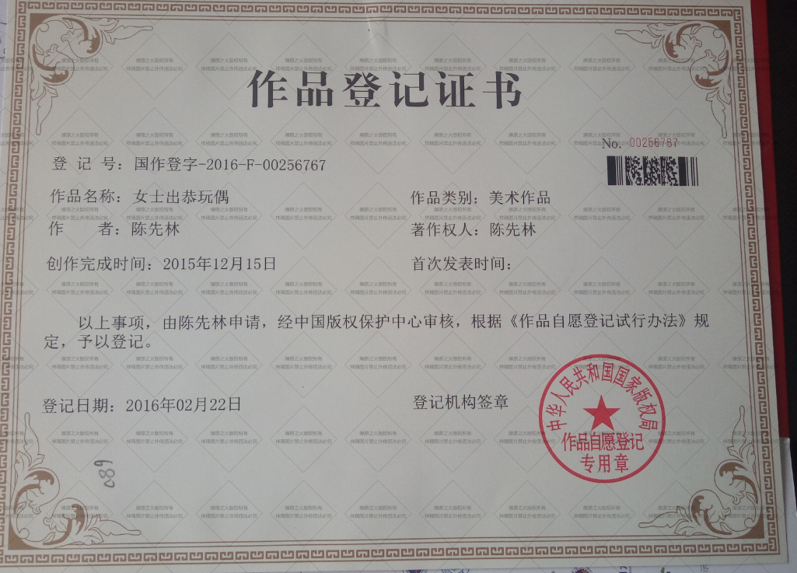

商业价值
